厨房
序号 | 名称 | 规格/型号 | 尺寸 | 单位 | 数量 | 参考图片 | 备注 | 不含税单价 | 税率 | 含税单价 | 含税小计
1 | 亚克力字《红字》 | 整理到位·责任到位·培训到位·执行到位·食品安全是我们的责任·质量监督是您的权利 | 12cm*12cm | 套 | 10 | 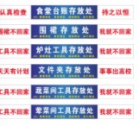 | 《单字》
2 | 亚克力字《红字》 | 工具不回家·我也不回家 | 10cm*10cm | 套 | 15 |  | 《单字》
3 | 亚克力字《红字》 | 工具存放处 | 10cm*10cm | 套 | 30 |  | 《单字》
4 | 胶带 | 红，黄，蓝 | 1.5厘米宽，20米长 | 卷 | 600 | 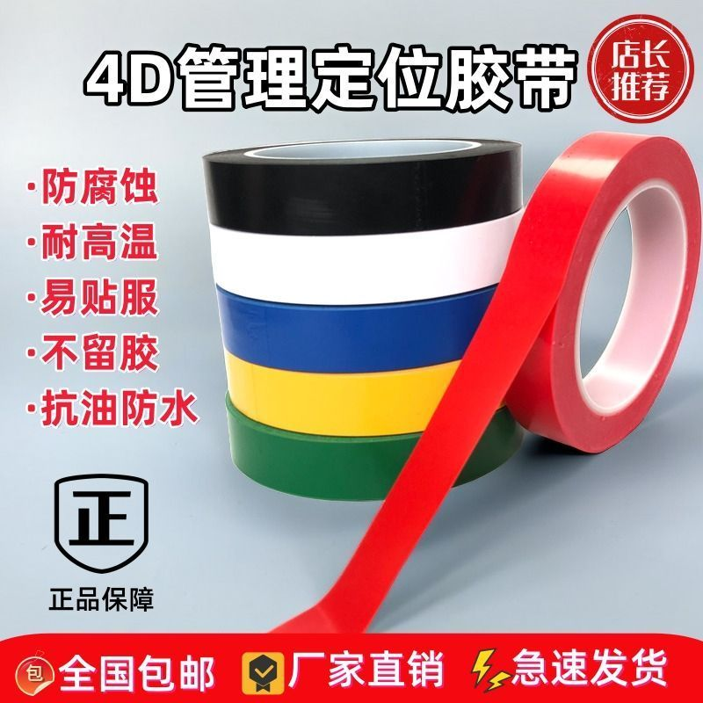 | 各200卷
5 | 胶带 | 警示胶带防水 | 5厘米宽,30米长 | 卷 | 40 | 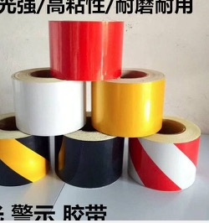
6 | 亚克力字《红字》 | 垃圾桶不回家我也不回家 | 10cm*10cm | 套 | 20 |  | 《单字》
7 | 开*关 | 蓝色贴纸 | 2cm*2cm | 套 | 100 | 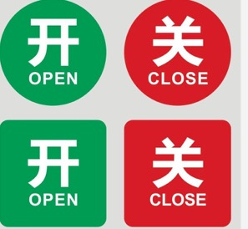
8 | 厨房冰箱管理卡 | 亚克力4D | 21*16cm | 张 | 120 | 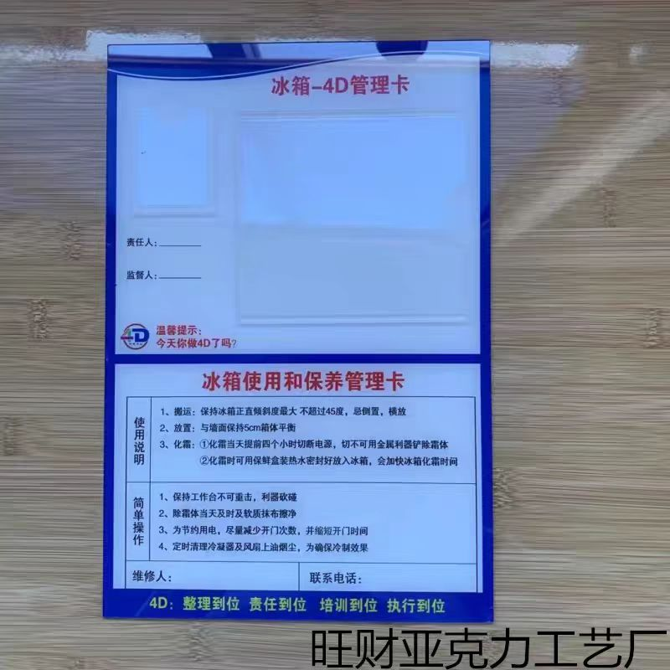 | 定制加logo
9 | 电源箱管理卡 | 亚克力4D | 21*16cm | 张 | 20 |  | 定制加logo
10 | 燃气管理卡 | 亚克力4D | 21*16cm | 张 | 15 |  | 定制加logo
11 | 清洗池管理卡 | 亚克力4D | 21*16cm | 张 | 50 |  | 定制加logo
12 | 工具管理卡 | 亚克力4D | 21*16cm | 张 | 30 |  | 定制加logo
13 | 灶台管理卡 | 亚克力4D | 21*16cm | 张 | 20 |  | 定制加logo
14 | 煲仔炉管理卡 | 亚克力4D | 21*16cm | 张 | 20 |  | 定制加logo
15 | 洗碗管理卡 | 亚克力4D | 21*16cm | 张 | 40 |  | 定制加logo
16 | 蒸柜管理卡 | 亚克力4D | 21*16cm | 张 | 40 |  | 定制加logo
17 | 荷台管理卡 | 亚克力4D | 21*16cm | 张 | 50 |  | 定制加logo
18 | 工作台管理卡 | 亚克力4D | 21*16cm | 张 | 50 |  | 定制加logo
19 | 操作台管理卡 | 亚克力4D | 21*16cm | 张 | 50 |  | 定制加logo
20 | 文件夹管理卡 | 亚克力4D | 21*16cm | 张 | 10 |  | 定制加logo
21 | 移动保温柜 | 亚克力红色 | 15cm*15cm | 套 | 40 |  | 蓝底白字
22 | 厨房4D文件夹存放处 | 亚克力红色 | 15cm*15cm | 套 | 10 |  | 《单字》
23 | 干货区 | 亚克力红色 | 8cm*10cm | 张 | 20
24 | 调料区 | 亚克力红色 | 8cm*10cm | 张 | 20
25 | 杂货区 | 亚克力红色 | 8cm*10cm | 张 | 20
26 | 烧猪炉 | 亚克力蓝底白字 | 15cm*30cm | 套 | 10
27 | 压面机 | 亚克力蓝底白字 | 15cm*30cm | 套 | 10
28 | 起酥机 | 亚克力蓝底白字 | 15cm*30cm | 套 | 10
29 | 去皮机 | 亚克力蓝底白字 | 15cm*30cm | 套 | 10
30 | 绞肉机 | 亚克力蓝底白字 | 15cm*30cm | 套 | 10
31 | 离子水残降解机 | 亚克力蓝底白字 | 15cm*30cm | 套 | 10
32 | 和面机 | 亚克力蓝底白字 | 15cm*30cm | 套 | 10
33 | 粘板消毒柜 | 亚克力蓝底白字 | 15cm*30cm | 套 | 20
34 | 四层大型烤箱 | 亚克力蓝底白字 | 15cm*30cm | 套 | 10
35 | 多功能食物切割机 | 亚克力蓝底白字 | 15cm*30cm | 套 | 10
36 | 铁板炉区 | 亚克力蓝色 | 15cm*15cm | 套 | 20 |  | 《单字》
37 | 刀具消毒柜 | 亚克力蓝色 | 8cm*10cm | 张 | 40 |  | 蓝底白字
38 | 照明保温灯 | 亚克力蓝色 | 8cm*10cm | 张 | 80 |  | 蓝底白字
39 | 洗手池 | 亚克力蓝色 | 15cm*20cm | 套 | 120 |  | 蓝底白字
40 | 感应洗手池 | 亚克力蓝色 | 12cm*30cm | 套 | 50 |  | 蓝底白字
41 | 制冰机 | 亚克力蓝色 | 15cm*30cm | 套 | 30 |  | 蓝底白字《字体8cm》
42 | 冷藏库 | 亚克力蓝色 | 12cm*30cm | 套 | 40 |  | 蓝底白字
43 | 冷冻库 | 亚克力蓝色 | 12cm*30cm | 套 | 40 |  | 蓝底白字
44 | 4D厨房警示牌 | 亚克力蓝色 小心烫伤 | 9cm*30cm | 套 | 30 |  | 蓝底白字
45 | 4D厨房警示牌 | 亚克力蓝色 小心高温 | 9cm*31cm | 套 | 40 |  | 蓝底白字
46 | 移动冷藏库 | 亚克力蓝色 | 12cm*30cm | 套 | 40 |  | 蓝底白字
47 | 数字1 | 亚克力蓝色 | 5cm*10com | 张 | 80 |  | 蓝底白字
48 | 数字2 | 亚克力蓝色 | 5cm*10com | 张 | 100 |  | 蓝底白字
49 | 数字3 | 亚克力蓝色 | 5cm*10com | 张 | 100 |  | 蓝底白字
50 | 数字4 | 亚克力蓝色 | 5cm*10com | 张 | 100
51 | 数字5 | 亚克力蓝色 | 5cm*10com | 张 | 50 |  | 蓝底白字
52 | 数字6 | 亚克力蓝色 | 5cm*10com | 张 | 50 |  | 蓝底白字
53 | 数字7 | 亚克力蓝色 | 5cm*10com | 张 | 60 |  | 蓝底白字
54 | 数字8 | 亚克力蓝色 | 5cm*10com | 张 | 60 |  | 蓝底白字
55 | 数字9 | 亚克力蓝色 | 5cm*10com | 张 | 50 |  | 蓝底白字
56 | 冷冻*冷藏 | 亚克力蓝色 | 8cm*15cm | 套 | 150 |  | 蓝底白字
57 | 双层烧鸭炉 | 亚克力蓝色 | 15cm*30cm | 套 | 10 |  | 蓝底白字
58 | 炒锅炉灶区 | 字体红色 | 15cm*15cm | 套 | 30 |  | 《单字》
59 | 三门蒸柜区 | 字体红色 | 15cm*15cm | 套 | 20 |  | 《单字》
60 | 万能蒸烤箱区 | 字体红色 | 15cm*15cm | 套 | 20 |  | 《单字》
61 | 可倾式炒锅区 | 字体红色 | 15cm*15cm | 套 | 20 |  | 《单字》
62 | 可倾式煲汤区 | 字体红色 | 15cm*15cm | 套 | 20 |  | 《单字》
63 | 煲仔炉区 | 字体红色 | 15cm*15cm | 套 | 20 |  | 《单字》
64 | 电扒炉区 | 字体红色 | 15cm*15cm | 套 | 15 |  | 《单字》
65 | 双头炸炉区 | 字体红色 | 15cm*15cm | 套 | 15 |  | 《单字》
66 | 暖碟柜 | 字体红色 | 8cm*10cm | 张 | 100 |  | 蓝底白字
67 | 落地式小冰箱 | 字体红色 | 8cm*10cm | 张 | 30 |  | 蓝底白字
68 | 文件夹A4资料夹 |  | 230*297mm | 个 | 50 | 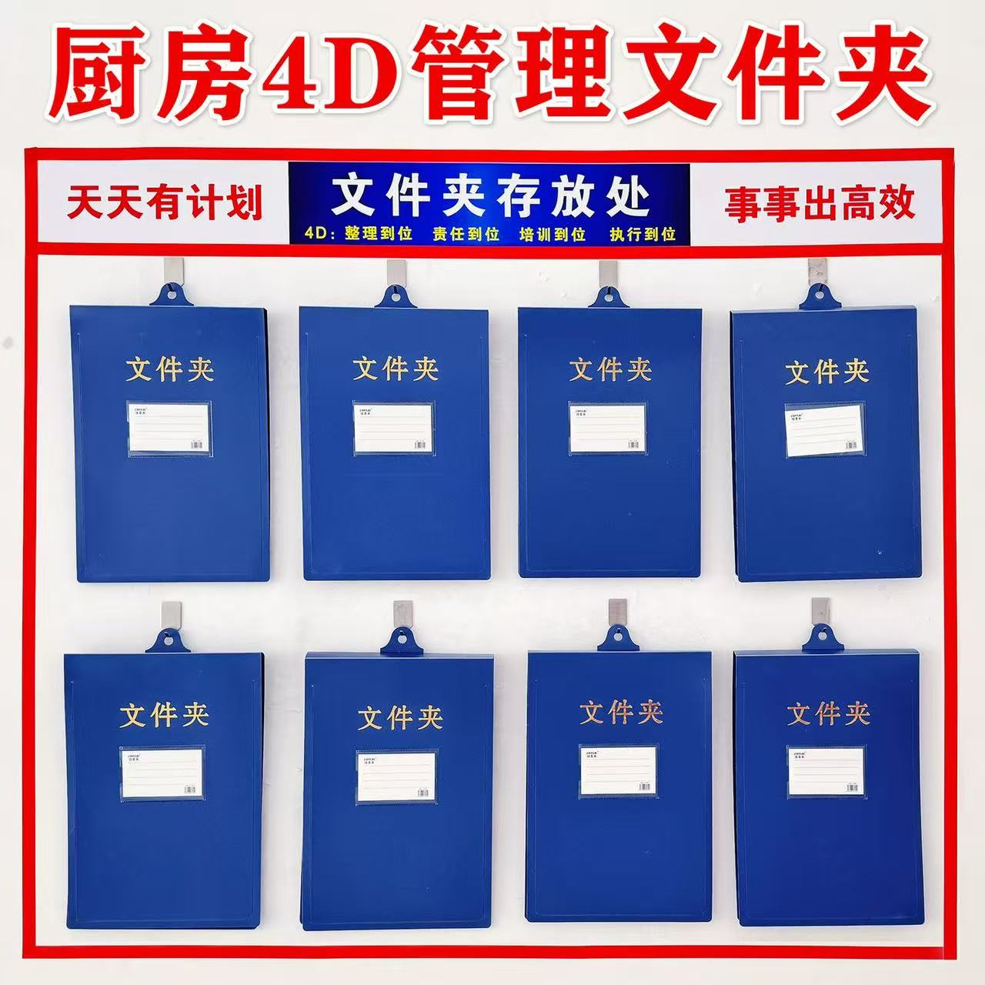
69 | 食品标签贴纸 |  | 4cm*3cm | 卷 | 100 |  | 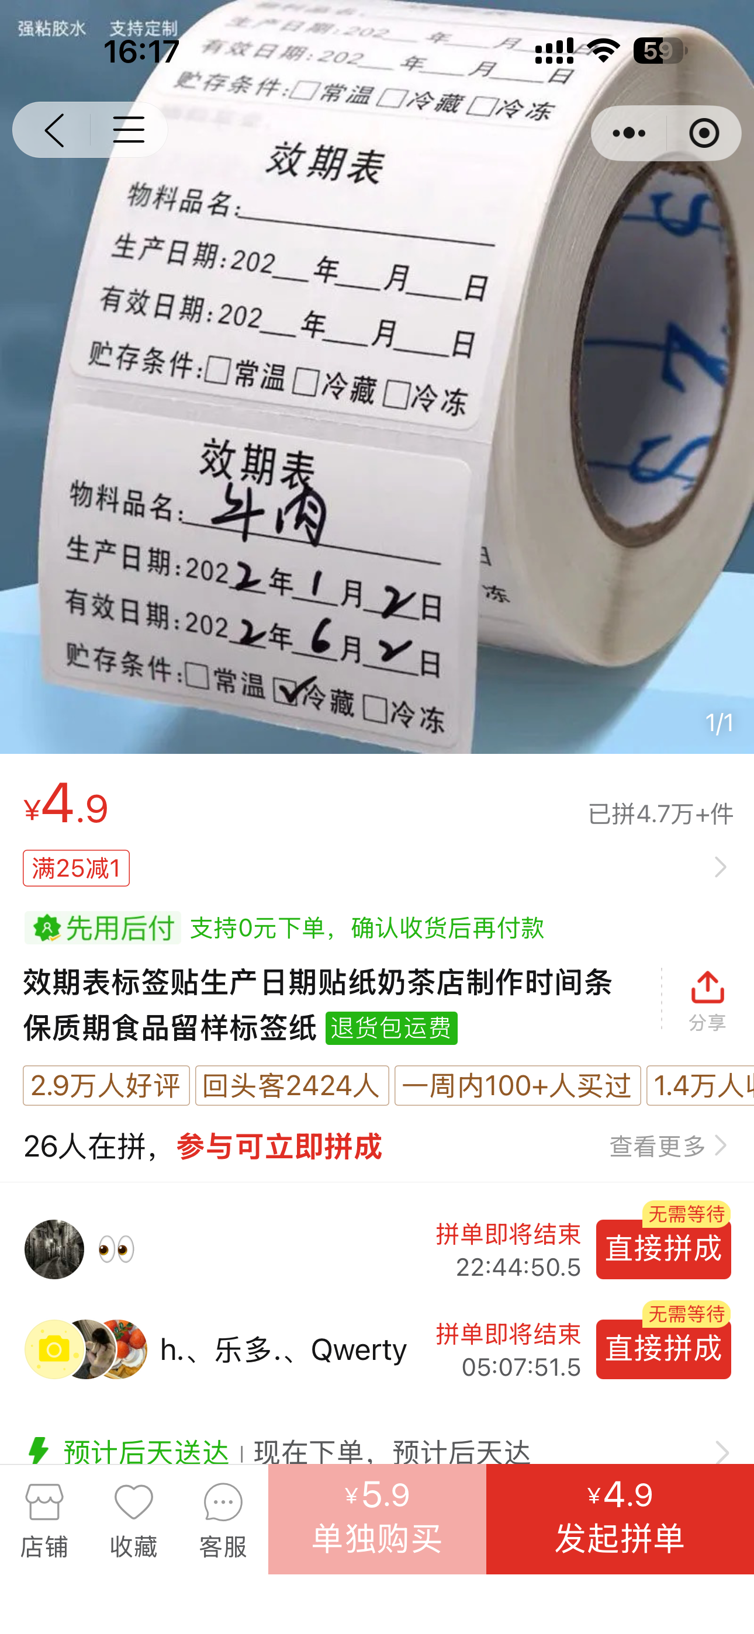
70 | 部门岗位技能 | 文字在附件，《附带logo》kt板 金色包边,字体微软雅黑加粗. | 50cm*70cm | 套 | 20 | 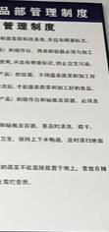
71 | 部门岗位职责 | 文字在附件，《附带logo》kt板V 金色包边,字体微软雅黑加粗. | 50cm*70cm | 套 | 20
72 | 厨房炒锅岗位管理规章制度 | 文字在附件，《附带logo》kt板 金色包边,字体微软雅黑加粗. | 50cm*70cm | 套 | 20
73 | 厨房厨师个人卫生标准 | 文字在附件，《附带logo》kt板 金色包边,字体微软雅黑加粗. | 50cm*70cm | 套 | 20
74 | 厨房粗加工管理规章制度 | 文字在附件，《附带logo》kt板 金色包边,字体微软雅黑加粗. | 50cm*70cm | 套 | 20
75 | 厨房粗加工管理规章制度副本 | 文字在附件，《附带logo》kt板 金色包边,字体微软雅黑加粗. | 50cm*70cm | 套 | 20
76 | 厨房打荷岗位管理规章制度 | 文字在附件，《附带logo》kt板 金色包边,字体微软雅黑加粗. | 50cm*70cm | 套 | 20
77 | 厨房岗前培训计划 | 文字在附件，《附带logo》kt板 金色包边,字体微软雅黑加粗. | 50cm*70cm | 套 | 20
78 | 厨房各档口管理岗位介绍 | 文字在附件，《附带logo》kt板 金色包边,字体微软雅黑加粗. | 50cm*70cm | 套 | 20
79 | 海鲜类改刀标准 | 文字在附件，《附带logo》kt板 金色包边,字体微软雅黑加粗. | 50cm*70cm | 套 | 20
80 | 厨房凉菜岗位管理制度 | 文字在附件，《附带logo》kt板 金色包边,字体微软雅黑加粗. | 50cm*70cm | 套 | 20
81 | 厨房上什岗规章管理制度 | 文字在附件，《附带logo》kt板 金色包边,字体微软雅黑加粗. | 50cm*70cm | 套 | 20
82 | 厨房烧腊岗位规章管理制度 | 文字在附件，《附带logo》kt板 金色包边,字体微软雅黑加粗. | 50cm*70cm | 套 | 10
83 | 厨房突发情况应急预案 | 文字在附件，《附带logo》kt板 金色包边,字体微软雅黑加粗. | 50cm*70cm | 套 | 10
84 | 厨房砧板与冰箱管理标准 | 文字在附件，《附带logo》kt板 金色包边,字体微软雅黑加粗. | 50cm*70cm | 套 | 10
85 | 从业人员健康及卫生管理制度 | 文字在附件，《附带logo》kt板 金色包边,字体微软雅黑加粗. | 50cm*70cm | 套 | 10
86 | 肉类改刀标准 | 文字在附件，《附带logo》kt板 金色包边,字体微软雅黑加粗. | 50cm*70cm | 套 | 10
87 | 食品仓储管理制度 | 文字在附件，《附带logo》kt板 金色包边,字体微软雅黑加粗. | 50cm*70cm | 套 | 10
88 | 砧板管理规章制度 | 文字在附件，《附带logo》kt板 金色包边,字体微软雅黑加粗. | 50cm*70cm | 套 | 10
89 | 粤式腌制 | 文字在附件，《附带logo》kt板 金色包边,字体微软雅黑加粗. | 50cm*70cm | 套 | 10
90 | 生·熟 | 文字在附件，《附带logo》kt板 金色包边,字体微软雅黑加粗. | 8cm圆 | 套 | 100
91 | 一清·二洗·三消毒 | 亚克力4D | 10cm*15cm | 套 | 60 |  | 蓝底白字
92 | 高压水清洁抢 | 亚克力4D | 8cm*10cm | 套 | 60
93 | 空调开关 | 亚克力4D | 5cm*15com | 套 | 80
94 | 货架《调料类》 | 亚克力4D 《文字在附件》 | 2，5cm*8cm | 套 | 100
95 | 保鲜盒4D卡 | 亚克力4D 纯白附带纸卡 | 5cm*8com | 张 | 1000 | 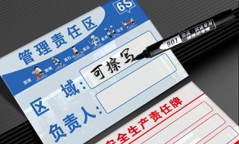
96 | 工具墙 | 亚克力4D 红字 | 8cm*10cm | 个 | 20 |  | 《单字》
97 | 插座 | 蓝色贴纸 | 2cm*2cm | 套 | 200
98 | 6S标准化管理 | 3D立体展示墙 | 1.8米*80cm（1公分厚） | 套 | 3 | 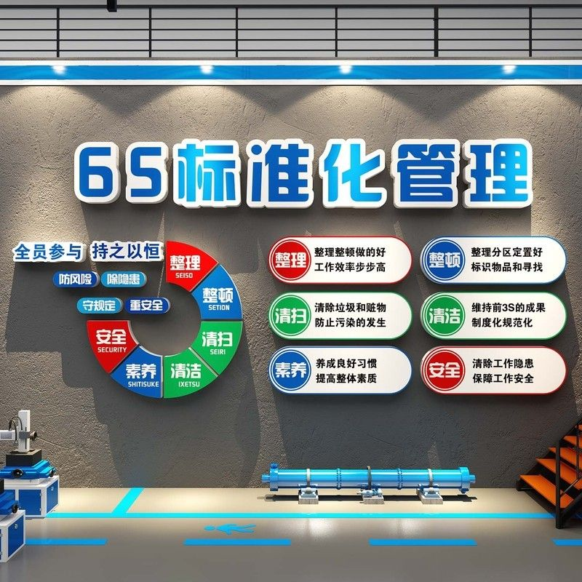 | 色调以以下两种
99 | 标准化厨房 | 红色字体亚克力 | 10cm*10cm（1公分厚） | 块 | 5 | 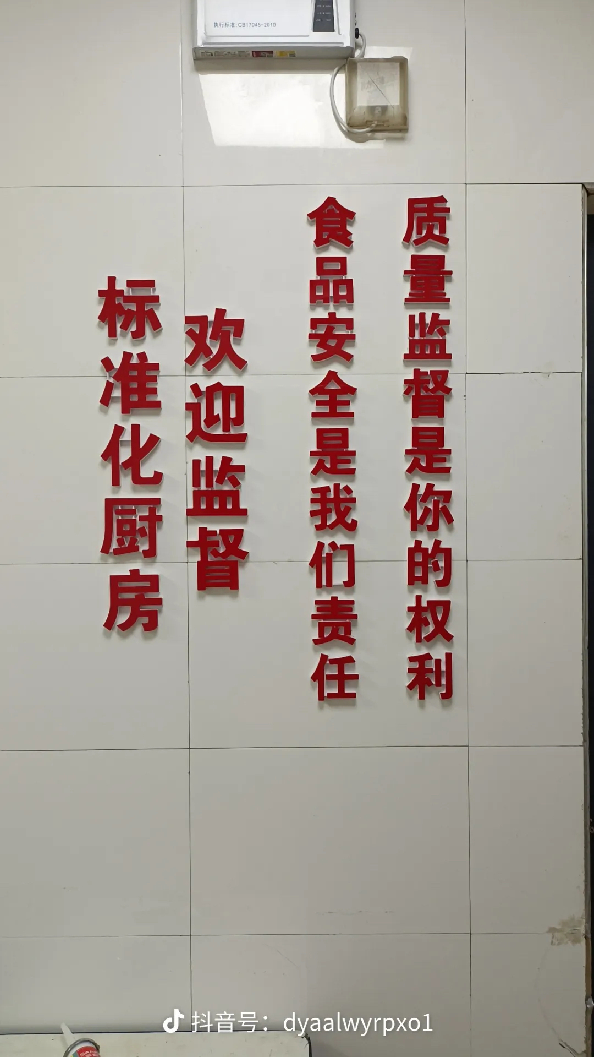
100 | 让标准成为习惯 让习惯符合标准 | kt版（字体颜色） | 15cm*15cm（1公分厚） | 块 | 3 | 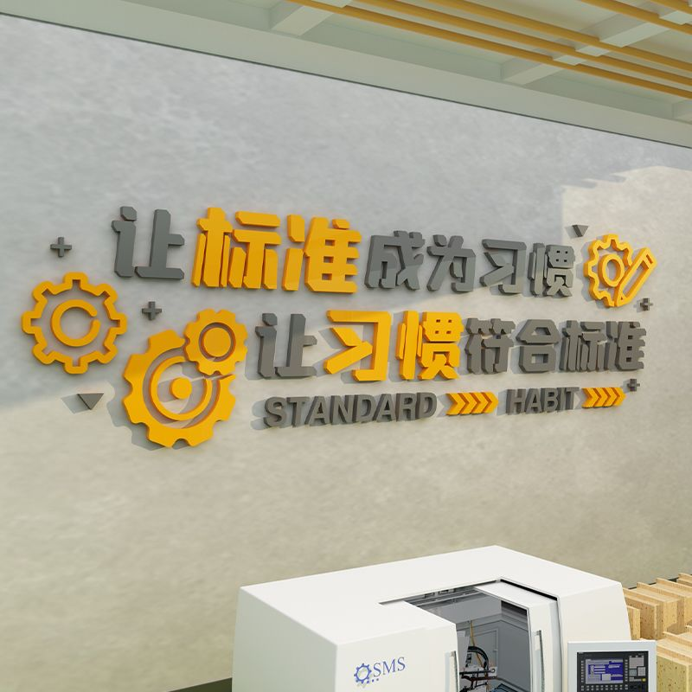 | 色调以以下两种

管事
序号 | 名称 | 规格/型号 | 尺寸 | 单位 | 数量 | 参考图片 | 备注 | 不含税单价 | 税率 | 含税单价 | 含税小计
1 | 已消毒标识 | 亚克力 | 5*10CM 厚度2MM | 个 | 100 | 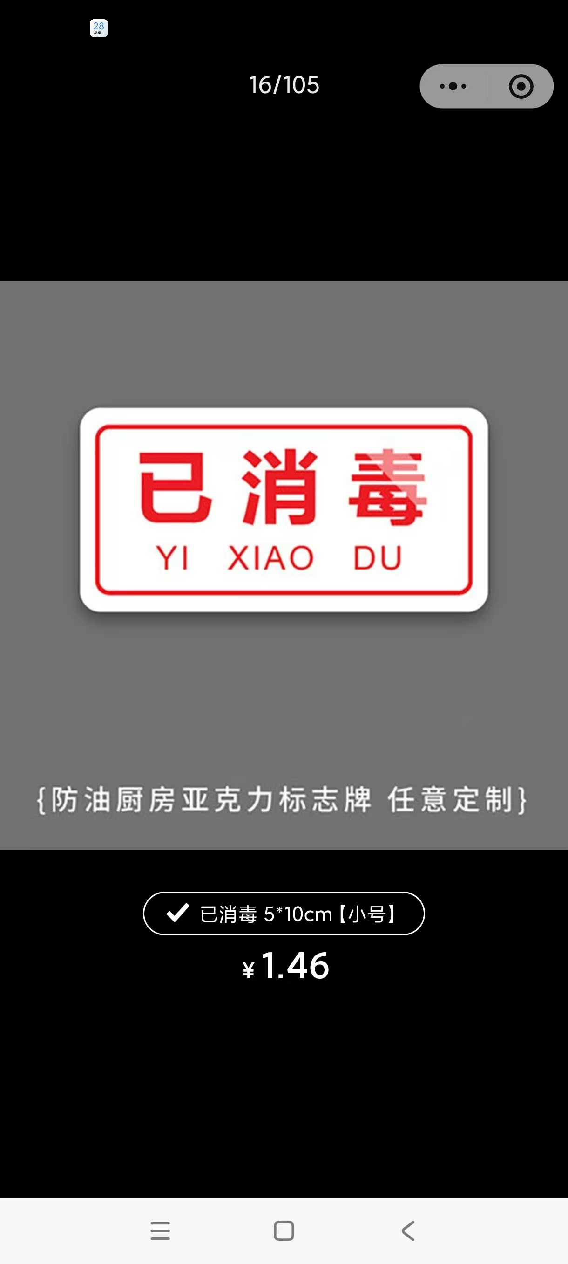
2 | 场所及设施设备 | 文字在附件，《附带logo》kt板 金色包边,字体微软雅黑加粗. | 50cm*71cm | 套 | 16
3 | 废弃物管理制度 | 文字在附件，《附带logo》kt板 金色包边,字体微软雅黑加粗. | 50cm*71cm | 套 | 16
4 | 洗碗间清洗消毒 | 文字在附件，《附带logo》kt板 金色包边,字体微软雅黑加粗. | 50cm*71cm | 套 | 16
5 | 防破损 | 文字在附件《附带logo》kt板 金色包边,字体微软雅黑加粗. | A3 | 个 | 10
14 | 化学品仓库管理规定 | 文字在附件，《附带logo》kt板 亮光板，覆膜，防水，金色包边,字体微软雅黑加粗. | 500mm*700mm | 个 | 4
13 | 管事仓管理制度 | 文字在附件，《附带logo》kt板 亮光板，覆膜，防水，金色包边,字体微软雅黑加粗. | 500mm*700mm | 个 | 50
15 | 垃圾房安全管理制度 | 文字在附件，《附带logo》kt板 亮光板，覆膜，防水，金色包边,字体微软雅黑加粗. | 500mm*700mm | 个 | 5
16 | 垃圾房卫生制度表 | 文字在附件，《附带logo》kt板 亮光板，覆膜，防水，金色包边,字体微软雅黑加粗. | 500mm*700mm | 个 | 5
17 | 规章制度表 | 文字在附件，《附带logo》不干胶 覆膜，防水， | 尺寸：A4 | 个 | 30 |  | 抹布颜色分类使用指南 需物资到位提供素材

食安
序号 | 名称 | 规格/型号 | 尺寸 | 单位 | 会议中心数量 | 会议酒店数量 | 合计数量 | 参考图片 | 附件/备注 | 不含税单价 | 税率 | 含税单价 | 含税小计
1 | 半成品 Semi-finished Products | 背景颜色：白色 字体颜色：蓝色 | 150mm*80mm | 个 | 300 | 300 | 600 | 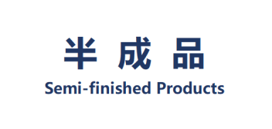 | 亚克力带强力背胶，可防水防油
2 | 成品 Finished Products | 背景颜色：蓝色 字体颜色：白色 | 150mm*80mm | 个 | 300 | 300 | 600 | 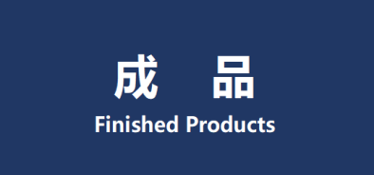 | 亚克力带强力背胶，可防水防油
3 | 食品留样专用 For Food Samples | 背景颜色：白色 字体颜色：橙色 | 150mm*80mm | 个 | 20 | 20 | 40 | 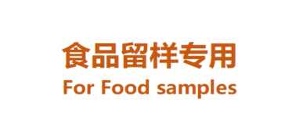 | 亚克力带强力背胶，可防水防油
4 | 员工水杯放置处 Staff's Cup Area | 背景颜色：薄荷绿 字体颜色：白色 | 140mm*60mm | 个 | 50 | 50 | 100 |  | 亚克力带强力背胶，可防水防油
5 | 解冻区 Thawing Area | 背景颜色：黑色 字体颜色：白色 | 140mm*60mm | 个 | 50 | 50 | 100 |  | 亚克力带强力背胶，可防水防油
6 | 保洁柜 Cleaning Cabinets | 背景颜色：白色 字体颜色：蓝色 | 150mm*80mm | 个 | 300 | 300 | 600 |  | 亚克力带强力背胶，可防水防油
7 | 食品添加剂专柜 Food Additive Cabinet | 背景颜色：白色 字体颜色：蓝色 | 150mm*80mm | 个 | 20 | 20 | 40 |  | 亚克力带强力背胶，可防水防油
8 | 解冻池 Thawing Sink | 背景颜色：白色 字体颜色：蓝色 | 150mm*80mm | 个 | 20 | 20 | 40 | 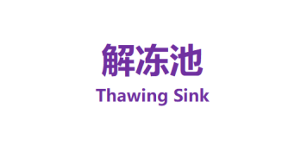 | 亚克力带强力背胶，可防水防油
9 | 原料 Raw Material | 背景颜色：白色 字体颜色：蓝绿色 | 150mm*80mm | 个 | 300 | 300 | 600 |  | 亚克力带强力背胶，可防水防油
10 | 清洗池 Washing Sink | 背景颜色：白色 字体颜色：蓝色 | 150mm*80mm | 个 | 400 | 400 | 800 |  | 亚克力带强力背胶，可防水防油
11 | 消毒池 Sanitizing Sink | 背景颜色：白色 字体颜色：蓝色 | 150mm*80mm | 个 | 400 | 400 | 800 |  | 亚克力带强力背胶，可防水防油
12 | 过水池 Rinsing Sink | 背景颜色：白色 字体颜色：蓝色 | 150mm*80mm | 个 | 200 | 200 | 400 | 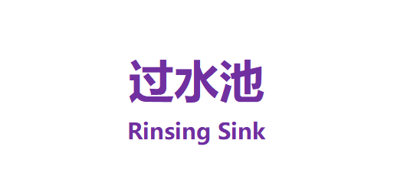 | 亚克力带强力背胶，可防水防油
13 | 退货区 Return Area | 背景颜色：白色 字体颜色：深红色 | 150mm*80mm | 个 | 50 | 50 | 100 | 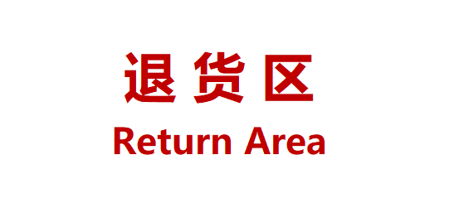 | 亚克力带强力背胶，可防水防油
14 | 禽蛋消毒区 Poultry Egg Sanitizing Area | 背景颜色：黄色 字体颜色：白色 | 150mm*80mm | 个 | 10 | 10 | 20 | 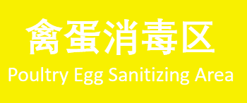 | 亚克力带强力背胶，可防水防油
15 | 蔬果加工区 Vegetables & Fruits Area | 背景颜色：绿色 字体颜色：白色 | 150mm*80mm | 个 | 10 | 10 | 20 |  | 亚克力带强力背胶，可防水防油
16 | 肉禽加工区 Meat & Poultry Area | 背景颜色：红色 字体颜色：白色 | 150mm*80mm | 个 | 10 | 10 | 20 |  | 亚克力带强力背胶，可防水防油
17 | 水产加工区 Seafood Area | 背景颜色：蓝色 字体颜色：白色 | 150mm*80mm | 个 | 10 | 10 | 20 |  | 亚克力带强力背胶，可防水防油
18 | 清洁工具存放处 Cleaning Tools Are | 背景颜色：粉色 字体颜色：白色 | 150mm*80mm | 个 | 400 | 400 | 800 | 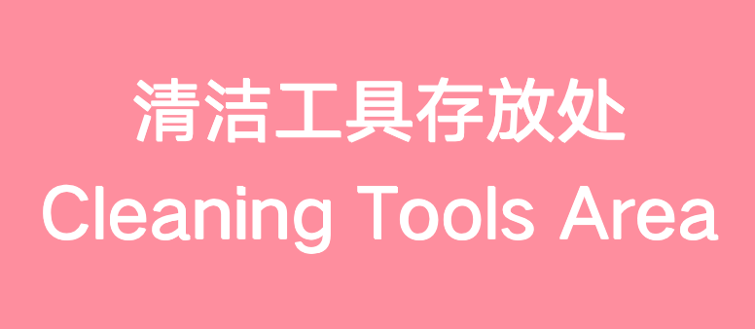 | 亚克力带强力背胶，可防水防油
19 | 海鲜池管理制度 | 文字在附件，《附带logo》kt板 亮光板，覆膜，防水，金色包边，字体微软雅黑加粗. | 500mm*700mm | 个 | 2 | 4 | 6 |  | KT板亮光板，覆膜，防水，金色包边（参照国交主题色），带强力背胶
20 | 粗加工管理制度 | 文字在附件，《附带logo》kt板 亮光板，覆膜，防水，金色包边，字体微软雅黑加粗. | 500mm*700mm | 个 | 6 | 15 | 21 |  | KT板亮光板，覆膜，防水，金色包边（参照国交主题色），带强力背胶
21 | 干货管理制度 | 文字在附件，《附带logo》kt板 亮光板，覆膜，防水，金色包边，字体微软雅黑加粗. | 500mm*700mm | 个 | 10 | 15 | 25 |  | KT板亮光板，覆膜，防水，金色包边（参照国交主题色），带强力背胶
22 | 烧腊间管理制度 | 文字在附件，《附带logo》kt板 亮光板，覆膜，防水，金色包边，字体微软雅黑加粗. | 500mm*700mm | 个 | 2 | 3 | 5 |  | KT板亮光板，覆膜，防水，金色包边（参照国交主题色），带强力背胶
23 | 食品实验管理制度 | 文字在附件，《附带logo》kt板 亮光板，覆膜，防水，金色包边，字体微软雅黑加粗. | 500mm*700mm | 个 | 2 | 3 | 5 |  | KT板亮光板，覆膜，防水，金色包边（参照国交主题色），带强力背胶
24 | 西饼房管理制度 | 文字在附件，《附带logo》kt板 亮光板，覆膜，防水，金色包边，字体微软雅黑加粗. | 500mm*700mm | 个 | 2 | 2 | 4 |  | KT板亮光板，覆膜，防水，金色包边（参照国交主题色），带强力背胶
25 | 中式点心加工间 | 文字在附件，《附带logo》kt板 亮光板，覆膜，防水，金色包边，字体微软雅黑加粗. | 500mm*700mm | 个 | 2 | 3 | 5 |  | KT板亮光板，覆膜，防水，金色包边（参照国交主题色），带强力背胶
26 | 周转箱颜色分类标 | 文字在附件，《附带logo》kt板 亮光板，覆膜，防水，金色包边，字体微软雅黑加粗. | 216mm*300mm | 个 | 10 | 20 | 30 |  | KT板亮光板，覆膜，防水，金色包边（参照国交主题色），带强力背胶
27 | 专间管理制度 | 文字在附件，《附带logo》kt板 亮光板，覆膜，防水，金色包边，字体微软雅黑加粗. | 500mm*700mm | 个 | 10 | 15 | 25 |  | KT板亮光板，覆膜，防水，金色包边（参照国交主题色），带强力背胶
28 | 厨房食品安全管理制度 | 文字在附件，《附带logo》kt板 亮光板，覆膜，防水，金色包边，字体微软雅黑加粗. | 500mm*700mm | 个 | 8 | 15 | 23 |  | KT板亮光板，覆膜，防水，金色包边（参照国交主题色），带强力背胶
29 | 餐饮员工仪容仪表 | 文字在附件，《附带logo》kt板 亮光板，覆膜，防水，金色包边，字体微软雅黑加粗. | A3 | 个 | 5 | 20 | 25 |  | 3M强力背胶贴，可防水防油
30 | 餐饮员工仪容仪表 | 内容在附件 | A4 | 个 | 100 | 130 | 230 | 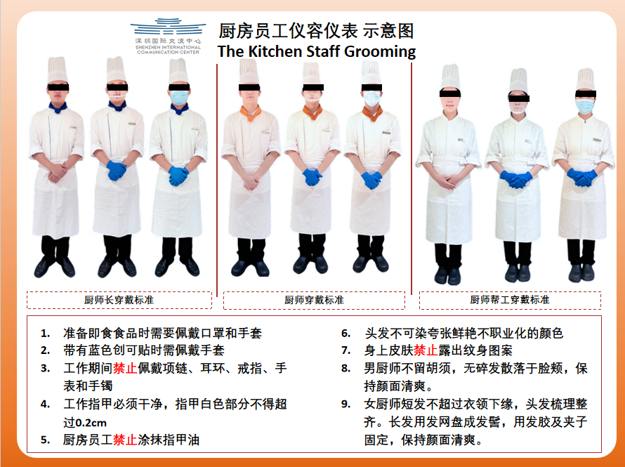 | 3M强力背胶贴，可防水防油 |  |  |  |  | 备注：厨房仪容仪表一份4张，专间一份2张，管事部一份2张，收货一份2张； 厨房需求12个区域（48备16=64）专间6个区域（12备8=20）收货2个区域（4备8=12）管事部13个区域（26备8=34）
31 | 外来供应商进入餐饮加工区域要求 | 内容在附件 | A3 | 个 | 5 | 10 | 15 |  | 3M强力背胶贴，可防水防油
32 | 外来供应商进入餐饮加工区域要求 | 内容在附件 | A4 | 个 | 24 | 30 | 54 |  | 3M强力背胶贴，可防水防油 |  |  |  |  | 备注：厨房12个区域，外来人员仪容仪表一份2张，需求24（备6）=30
33 | 禽蛋清洗消毒流程 | 内容在附件 | A4 | 个 | 2 | 5 | 7 |  | 3M强力背胶贴，可防水防油
34 | 制冰机食用冰及冰铲使用流程 | 内容在附件 | A4 | 个 | 10 | 30 | 40 |  | 3M强力背胶贴，可防水防油
35 | 制冰机食用冰及冰铲使用流程 | 内容在附件 | A3 | 个 | 2 | 20 | 22 |  | 3M强力背胶贴，可防水防油
36 | 打包食品标签 | 内容在附件 | 110mm*80mm | 个 | 5000 | 5000 | 10000 |  | 不干胶标签纸，防水防油
37 | 打包食品标签 | 内容在附件 | 110mm*80mm | 个 | 5000 | 5000 | 10000 |  | 不干胶标签纸，防水防油
38 | 厨房二次保质期指南 | 内容在附件 | 21mm*891mm（3页A4竖向拼接尺寸） | 个 | 20 | 15 | 35 |  | 3M强力背胶贴，可防水防油 |  |  |  |  | 备注：厨房区域12个，餐饮区域：6个，CUL每份3页，SEV每份1页，数量统计：36个（备9）+6个（备2）=53
39 | 餐饮二次保质期指南 | 内容在附件 | A4 | 个 | 14 | 10 | 24 | 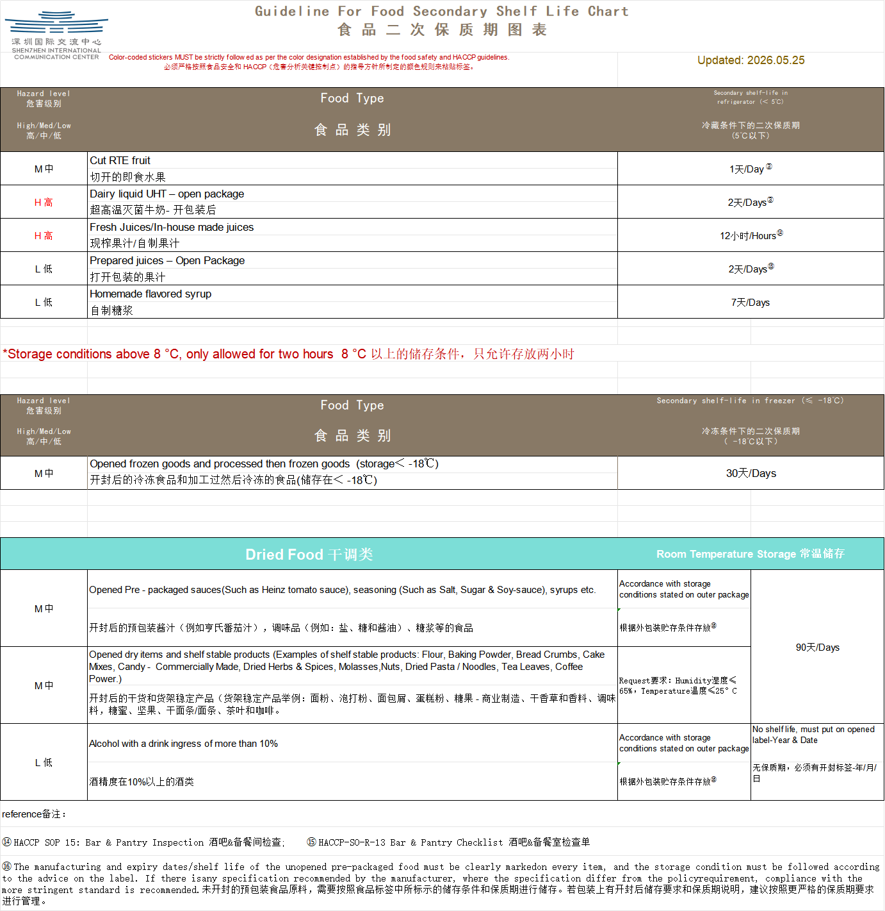 | 3M强力背胶贴，可防水防油
40 | 冷保温设备责任4D卡 | 内容在附件 | 200mm-150mm | 个 | 150 | 400 | 550 |  | 3M强力背胶贴，可防水防油

数字科创部
序号 | 名称 | 规格/型号 | 尺寸 | 单位 | 数量 | 参考图片 | 备注 | 不含税单价 | 税率 | 含税单价 | 含税小计
1 | wifi覆盖标识 | 亚克力 | 24.5x12cm | 个 | 100 | 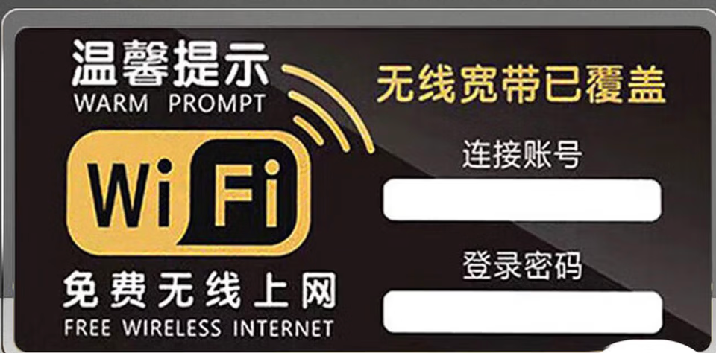
2 | 仓库it设备管理标识 | 磁吸 | 50x80mm | 个 | 20 | 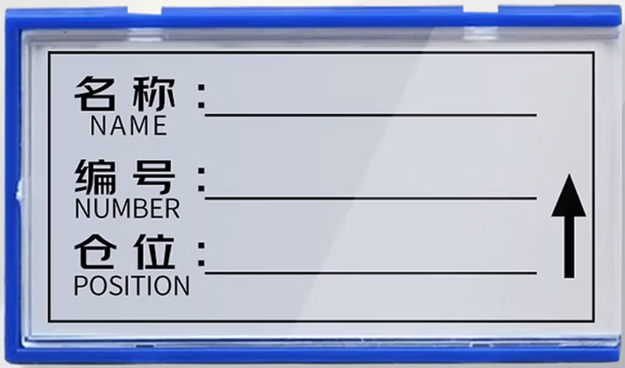

员工餐厅-人事后勤
序号 | 名称 | 规格/型号 | 尺寸 | 单位 | 数量 | 参考图片 | 备注 | 不含税单价 | 税率 | 含税单价 | 含税小计
1 | 亚克力字《红字》 |  | 8cm*10cm | 张 | 5 |  | 定制加logo
2 | 亚克力字《红字》 |  | 8cm*10cm | 张 | 5 |  | 定制加logo
3 | 亚克力字《红字》 |  | 8cm*10cm | 张 | 5 |  | 定制加logo
4 | 亚克力字《红字》 |  | 8cm*10cm | 张 | 5 |  | 定制加logo
5 | 亚克力字《红字》 |  | 8cm*10cm | 张 | 5 |  | 定制加logo
6 | 亚克力字《红字》 |  | 8cm*10cm | 张 | 5 |  | 定制加logo
7 | 亚克力字《红字》 |  | 8cm*10cm | 张 | 5 | 
8 | 亚克力字《红字》 |  | 8cm*10cm | 张 | 5 | 
9 | 亚克力字《红字》 |  | 8cm*10cm | 张 | 5 | 
10 | 亚克力字《红字》 |  | 8cm*10cm | 张 | 5 | 
11 | 亚克力字《红字》 |  | 8cm*10cm | 张 | 5 | 
12 | 亚克力字《红字》 |  | 8cm*10cm | 张 | 5 | 
13 | 亚克力字《红字》 |  | 12cm*30cm | 张 | 2 |  | 定制加logo
14 | 亚克力字《红字》 |  | 8cm*10cm | 张 | 30 | 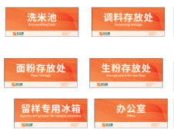 | 洗米池、调料存放处、面粉存放处、生粉存放处、留样专用冰箱、办公室6项内容标识分别制作5张
15 | 亚克力字《红字》 |  | 8cm*10cm | 张 | 30 | 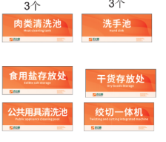 | 6项内容标识分别制作5张
16 | 亚克力字《红字》 |  | 8cm*10cm | 张 | 25 | 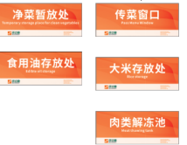 | 5项内容标识分别制作5张
17 | 冷冻*冷藏 | 亚克力蓝色 | 8cm*15cm | 套 | 20 |  | 蓝底白字
18 | 4D厨房警示牌 | 亚克力蓝色 小心烫伤 | 9cm*30cm | 套 | 30 |  | 蓝底白字
19 | 洗手池 | 亚克力蓝色 | 15cm*20cm | 套 | 20 |  | 蓝底白字
20 | 感应洗手池 | 亚克力蓝色 | 12cm*30cm | 套 | 10 |  | 蓝底白字
21 | 制冰机 | 亚克力蓝色 | 15cm*30cm | 套 | 5 |  | 蓝底白字
22 | 冷藏库 | 亚克力蓝色 | 12cm*30cm | 套 | 5 |  | 蓝底白字
23 | 冷冻库 | 亚克力蓝色 | 12cm*30cm | 套 | 5 |  | 蓝底白字
24 | 鸡蛋存放区 Egg storage area | PVC不干胶软标 | 8cm*15cm | 套 | 10 |  | 蓝底白字
25 | 用具存放处 Kitchen utensil storage | PVC不干胶软标 | 8cm*15cm | 套 | 10 |  | 蓝底白字
26 | 清洗池 Washing tank | PVC不干胶软标 | 8cm*15cm | 套 | 10 |  | 蓝底白字
27 | 半成品 Semi-prepared food | PVC不干胶软标 | 8cm*15cm | 套 | 10 |  | 蓝底白字
28 | 原材料 Food materials | PVC不干胶软标 | 8cm*15cm | 套 | 10 |  | 蓝底白字
29 | 成品 Food materials | PVC不干胶软标 | 8cm*15cm | 套 | 10 |  | 蓝底白字
30 | 砧板&刀具消毒柜 Cutting board&Knife disinfection cabinet | PVC不干胶软标 | 8cm*15cm | 套 | 10 |  | 蓝底白字
31 | Color-coded Labeling for Ctting Boardsand Knives 砧板 刀具颜色分类标识 | PVC不干胶软标 | 8cm*15cm | 套 | 10 |  | 蓝底白字
32 | White - All Ready-to-Eat Foods 白色:即食食品 | PVC不干胶软标 | 8cm*15cm | 套 | 10 |  | 蓝底白字
33 | Green - Vegetables&FruitProducts 绿色:蔬菜和水果 | PVC不干胶软标 | 8cm*15cm | 套 | 10 |  | 蓝底白字
34 | Red - Raw Meat 红色:畜肉类 | PVC不干胶软标 | 8cm*15cm | 套 | 10 |  | 蓝底白字
35 | Blue - Raw Fish /Seafood 蓝色:海鲜/鱼类 | PVC不干胶软标 | 8cm*15cm | 套 | 10 |  | 蓝底白字
36 | 生活垃圾 | PVC不干胶软标 | 8cm*15cm | 套 | 10 |  | 蓝底白字
37 | 厨余垃圾 | PVC不干胶软标 | 8cm*15cm | 套 | 10 |  | 蓝底白字
38 | 亚克力字《红字》 | 工具不回家·我也不回家 | 10cm* | 套 | 10 |  | 《单字》
39 | 亚克力字《红字》 | 工具存放处 | 10cm | 套 | 10 |  | 《单字》
40 | 厨房冰箱管理卡 | 亚克力4D | 21*16cm | 张 | 5 |  | 定制加logo
41 | 清洗池管理卡 | 亚克力4D | 21*16cm | 张 | 5 |  | 定制加logo
42 | 工具管理卡 | 亚克力4D | 21*16cm | 张 | 5 |  | 定制加logo
43 | 灶台管理卡 | 亚克力4D | 21*16cm | 张 | 10 |  | 定制加logo
44 | 洗碗管理卡 | 亚克力4D | 21*16cm | 张 | 10 |  | 定制加logo
45 | 蒸柜管理卡 | 亚克力4D | 21*16cm | 张 | 5 |  | 定制加logo
46 | 工具墙 | 亚克力4D 红字 | 8cm*10cm | 个 | 5 |  | 《单字》
47 | 公示栏 | 亚克力4D | 60cm*80cm | 张 | 2 | 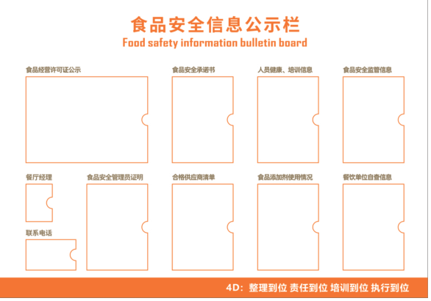 | 定制加logo
48 | 食品仓储管理制度 | 文字在附件，《附带logo》kt板 金色包边,字体微软雅黑加粗. | 50cm*70cm | 套 | 2
49 | 砧板管理规章制度 | 文字在附件，《附带logo》kt板 金色包边,字体微软雅黑加粗. | 50cm*70cm | 套 | 2
50 | 从业人员健康及卫生管理制度 | 文字在附件，《附带logo》kt板 金色包边,字体微软雅黑加粗. | 50cm*70cm | 套 | 2
51 | 厨房突发情况应急预案 | 文字在附件，《附带logo》kt板 金色包边,字体微软雅黑加粗. | 50cm*70cm | 套 | 2
52 | 厨房炒锅岗位管理规章制度 | 文字在附件，《附带logo》kt板 金色包边,字体微软雅黑加粗. | 50cm*70cm | 套 | 2
53 | 厨房厨师个人卫生标准 | 文字在附件，《附带logo》kt板 金色包边,字体微软雅黑加粗. | 50cm*70cm | 套 | 2
54 | 厨房粗加工管理规章制度 | 文字在附件，《附带logo》kt板 金色包边,字体微软雅黑加粗. | 50cm*70cm | 套 | 2
55 | 食品安全管理制度 | 文字在附件，《附带logo》kt板 金色包边,字体微软雅黑加粗. | 50cm*71cm | 套 | 1
56 | 员餐操作流程图 | 文字在附件，《附带logo》kt板 金色包边,字体微软雅黑加粗. | 50cm*72cm | 套 | 1
57 | 男更衣室 | 亚克力4D | 30cm*20cm | 块 | 1 | 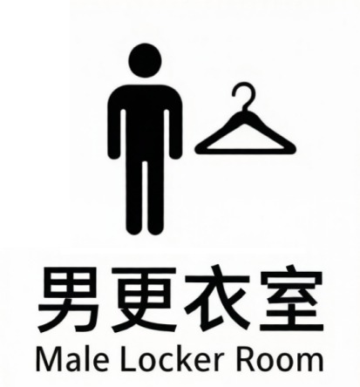
58 | 女更衣室 | 亚克力4D | 30cm*20cm | 块 | 1 | 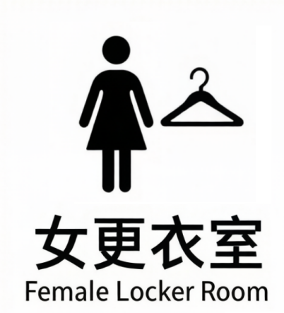
59 | 淋浴间 | 亚克力4D | 20cm*10cm | 块 | 17 | 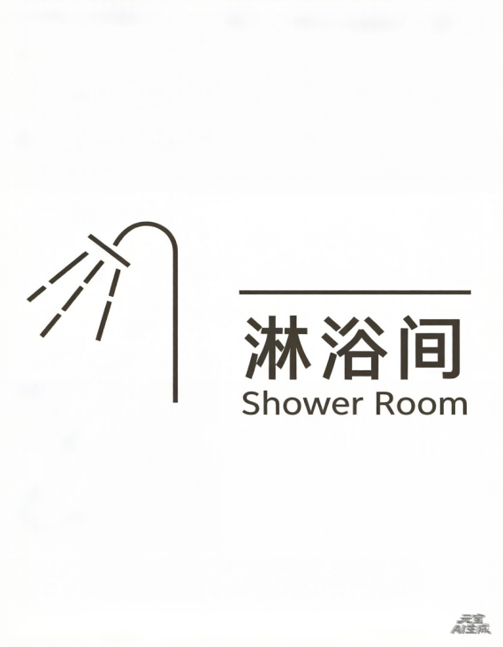
60 | 马桶间 | 亚克力4D | 20cm*10cm | 块 | 8 | 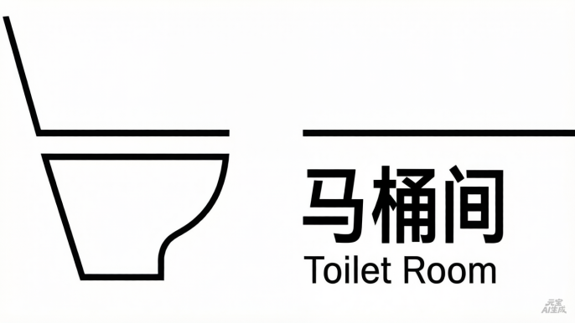
61 | 便后冲厕 | 亚克力4D | 18cm*25cm | 块 | 8 | 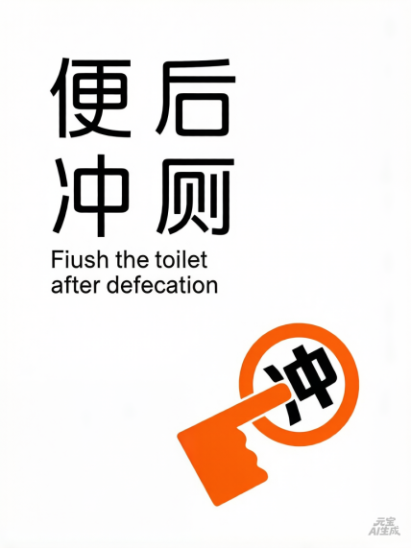
62 | 贴近文明，靠近方便 | 亚克力4D | 18cm*25cm | 块 | 4 | 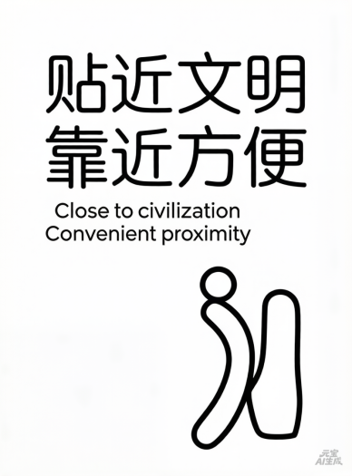
63 | 请保管好贵重物品 | 亚克力4D | 30cm*20cm | 块 | 4 | 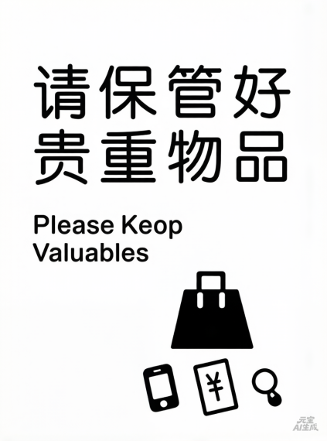
64 | 请勿躺卧 | 亚克力4D | 30cm*20cm | 块 | 4 | 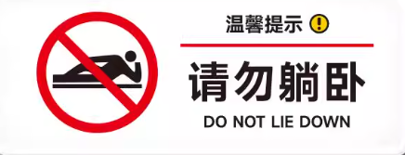
65 | 使用后请放回架子 | 亚克力4D | 18cm*25cm | 块 | 4 | 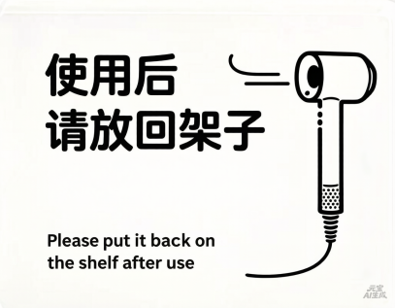
66 | 请保持此门关闭并上锁 | 亚克力4D | 20cm*30cm | 块 | 2 | 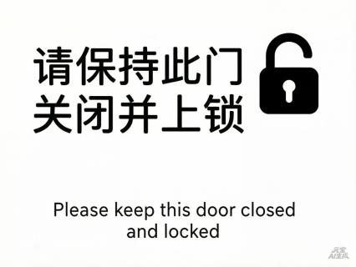
67 | 请勿吸烟 | 亚克力4D | 18cm*25cm | 块 | 16 | 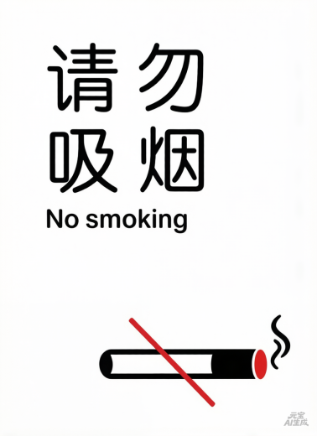
68 | 小心地滑 | 亚克力4D | 18cm*25cm | 块 | 17 | 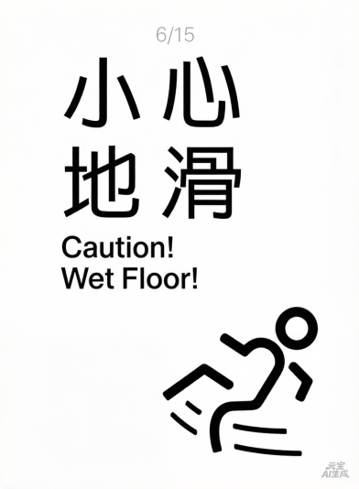
69 | 小心玻璃 | 亚克力4D | 18cm*25cm | 块 | 25 | 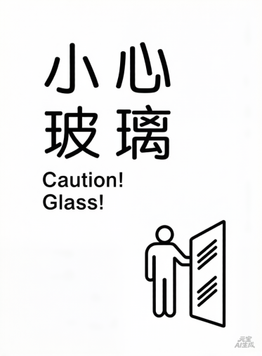
70 | 请勿触碰小心触电 | 亚克力4D | 18cm*25cm | 块 | 4 | 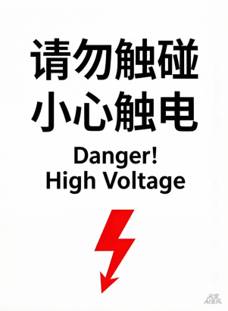
71 | 小心台阶 | 亚克力4D | 20cm*30cm | 块 | 2 | 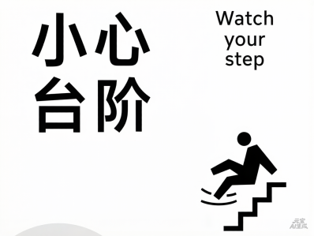
72 | 请勿触摸小心触电 | 亚克力4D | 20cm*30cm | 块 | 1 | 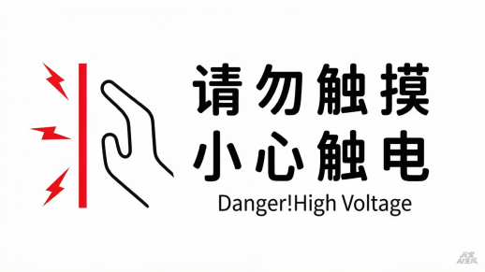
73 | 笑口常开， 好运自然来 | 亚克力4D | 60cm*90cm | 块 | 1 | 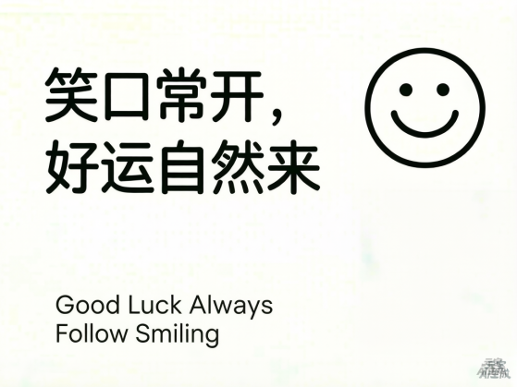
74 | 微笑， 致今天，敬自己 | 亚克力4D | 60cm*90cm | 块 | 1 | 

 |  |  |  |  |  |  |  |  |  |  |  | 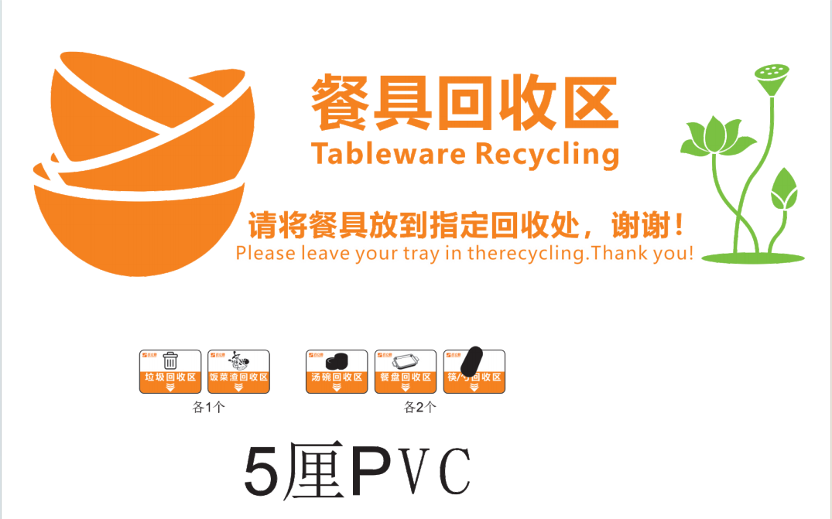

会议中心-安委办
深圳国际交流中心主要安全警示标志（会议中心）
序号 | 标识内容 | 参考样式 | 参考规格（参照国标制作） | 制作材质要求 | 单位 | 合计 | 布设区域 | 不含税单价 | 税率 | 含税单价 | 含税小计

1 | 禁止吸烟 | 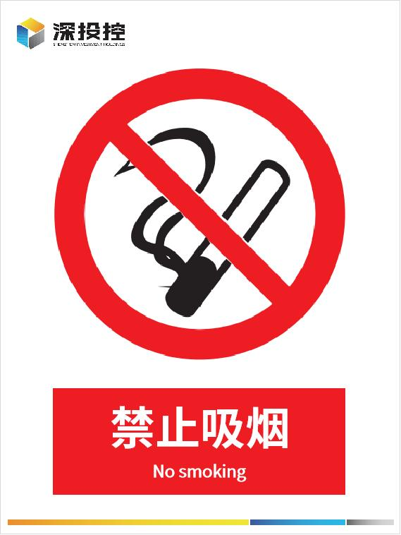 | 15×20cm常规竖式，需要重新设计 | 亚克力，室外耐用，圆角R5 | 块 | 90 | 会议中心大堂、宴会厅、会议室、酒店大堂、客房楼层、办公区、楼梯间、
2 | 禁止吸烟 |  | 15×20cm常规竖式，需要重新设计 | 哑光不干胶，室外耐用款，圆角R5 | 块 | 20 | 会议中心大堂、宴会厅、会议室、酒店大堂、客房楼层、办公区、楼梯间、
3 | 禁止烟火 |  | 左图只作为样式参照，15×20cm常规竖式，需要重新设计 | 亚克力，室外耐用，圆角R5 | 块 | 94 | 机房、库房、配电区域全域张贴、公共区域
4 | 禁止烟火 |  | 左图只作为样式参考，15×20cm常规竖式，需要重新设计 | 哑光不干胶，室外耐用款，圆角R5 | 块 | 10 | 机房、库房、配电区域全域张贴
5 | 当心坠落 禁止攀爬 禁止抛物 禁止倚靠 （阳台、护栏用） | 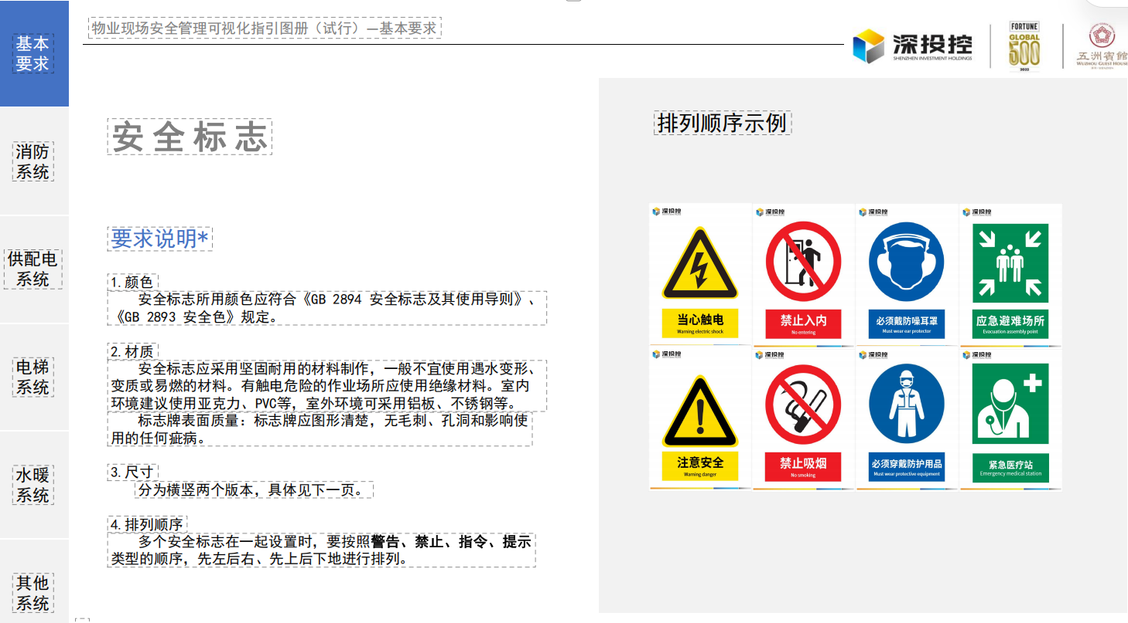 | 左图只作为样式参考，12×32cm,一排，4个警示标识，需要重新设计 | 哑光不干胶，室外耐用款，圆角R5 | 块 | 300 | 会议中心阳台、围栏
6 | 未经许可 禁止攀爬（登高爬梯处用） |  | 左图只作为样式参照，15×20cm常规竖式，需要重新设计 | 亚克力，室外耐用，圆角R5 | 块 | 0 | 外墙施工点位、登高设备区域、屋面检修通道、户外钢结构设施旁
7 | 扶手电梯警示标识 | 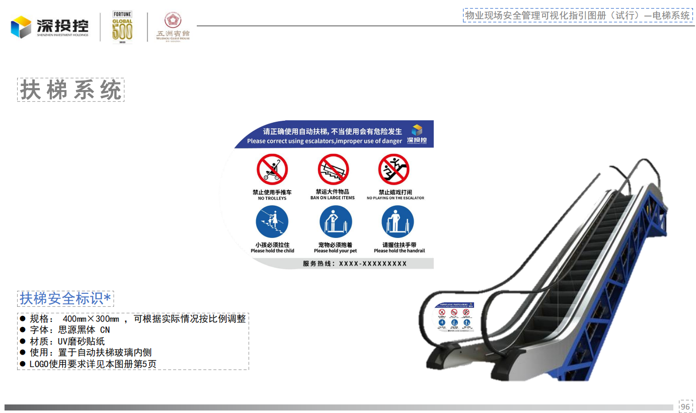 | 左图只作为样式参考，30×40cm，需要重新设计 | 哑光不干胶，室外耐用款， | 块 | 80 | 张贴在扶手电梯上
8 | 当心机械伤人 |  | 左图只作为样式参照，8×12cm常规竖式，需要重新设计 | 哑光不干胶，室外耐用款，圆角R5 | 块 | 0 | 主要张贴在室内机械设备上
9 | 当心台阶 |  | 左图只作为样式参照，10×30cm常规竖式，需要重新设计 | 哑光不干胶，室外耐用款，圆角R5 | 块 | 5000 | 步行楼梯上
10 | 当心蒸汽和热水 |  | 左图只作为样式参照，12×18cm常规竖式，需要重新设计 | 哑光不干胶，室外耐用款，圆角R5 | 块 | 35 | 设备上
11 | 当心地滑 |  | 左图只作为样式参照，12×18cm常规竖式，需要重新设计 | 哑光不干胶，室外耐用款，圆角R5 | 块 | 45 | 会议中心大堂、厨房、卫生间、走廊积水区、雨天出入口、保洁拖地作业区
12 | 当心地滑 |  | 左图只作为样式参照，10×30cm常规横版，需要重新设计 | 哑光不干胶，室外耐用款，圆角R5 | 块 | 0 | 会议中心大堂、厨房、卫生间、走廊积水区、雨天出入口、保洁拖地作业区
13 | 当心高温表面 |  | 左图只作为样式参照，12×18cm常规竖式，需要重新设计 | 哑光不干胶，室外耐用款，圆角R5 | 块 | 45 | 设备上
14 | 小心碰头 |  | 左图只作为样式参照，10×30cm常规横版，需要重新设计 | 亚克力，室外耐用，圆角R5 | 块 | 65 | 易碰头的地方
15 | 小心碰头 |  | 左图只作为样式参照，10×30cm常规横版，需要重新设计 | 哑光不干胶，室外耐用款，圆角R5 | 块 | 0 | 易碰头的地方
16 | 落地大型玻璃防撞警示贴 |  | 防撞条高8cm，长度按需裁切，安装距地高度1.2M， 需要重新设计 | 高透磨砂反光PET防撞材质 | 米 | 3000 | 会议中心及酒店所有落地玻璃门、玻璃幕墙、大堂通透玻璃隔断
17 | 当心触电 |  | 15×20cm常规款， 需要重新设计 | 亚克力，室外耐用，圆角R5 | 块 | 182 | 配电房、强弱电井、配电箱周边、临时用电柜、机房配电区域
18 | 厨房重地 闲人免进 |  | 左图只作为样式参照，10×30cm常规横版，需要重新设计 | 亚克力，室外耐用，圆角R5 | 块 | 36 | 厨房门口
19 | 机房重地 闲人免进 |  | 左图只作为样式参照，10×30cm常规横版，需要重新设计 | 亚克力，室外耐用，圆角R5 | 块 | 50 | 配电房、水泵房、空调机房、消防控制室、设备机房门口
20 | 有人工作 禁止合闸 |  | 左图只作为样式参照，8×20cm常规横版，需要重新设计 | 亚克力，室外耐用，挂绳款，圆角R5 | 块 | 30 | 配电箱、开关箱、设备电源开关检修作业时磁吸张贴
21 | 有人工作 禁止合闸 |  | 左图只作为样式参照，6×12cm常规横版，需要重新设计 | 亚克力，室外耐用，挂绳款，圆角R5 | 块 | 20 | 配电箱、开关箱、设备电源开关检修作业时磁吸张贴
22 | 集水井（有限空间） |  | 左图只作为样式参照，39×26cm常规横版，需要重新设计 | 亚克力，室外耐用，圆角R5 | 块 | 130 | 集（污）水井
23 | 集水井（有限空间）安全风险告知卡 |  | 左图只作为样式参照，39×26cm常规横版，需要重新设计 | PVC防水防晒耐磨材质 | 块 | 130 | 所有集水井井口周边、排水井、地下积水收集井醒目位置
24 | 生活水池/箱（详见右图） |  | 左图只作为样式参照，39×26cm常规横版，需要重新设计 | 亚克力，室外耐用，圆角R5 | 块 | 2 | 生活水池/箱
25 | 生活水池/箱（有限空间）安全风险告知卡 |  | 左图只作为样式参照，39×26cm常规横版，需要重新设计 | 哑光不干胶，室外耐用款，圆角R5 | 块 | 2 | 生活水池/箱（有限空间）安全风险告知卡
26 | 消防水池/箱（详见右图） |  | 左图只作为样式参照，39×26cm常规横版，需要重新设计 | 亚克力，室外耐用，圆角R5 | 块 | 3 | 消防水池/箱 （水池2/水箱1）
27 | 消防水池/箱（有限空间）安全风险告知卡 |  | 左图只作为样式参照，39×26cm常规横版，需要重新设计 | 亚克力，室外耐用，圆角R5 | 块 | 3 | 消防水池/箱（有限空间）安全风险告知卡（水池2/水箱1）
28 | 中水水池/箱（详见右图） |  | 左图只作为样式参照，39×26cm常规横版，需要重新设计 | 哑光不干胶，室外耐用款，圆角R5 | 块 | 2 | 中水水池/箱
29 | 变配电安全风险告知卡 |  | 左图只作为样式参照，39×26cm常规横版，需要重新设计 | 亚克力，室外耐用，圆角R5 | 块 | 15 | 变配电安全风险告知卡
30 | 发电机房安全风险告知卡 |  | 左图只作为样式参照，39×26cm常规横版，需要重新设计 | 亚克力，室外耐用，圆角R5 | 块 | 5 | 发电机房安全风险告知卡
31 | 七氟丙烷灭火气瓶间安全风险告知卡 |  | 左图只作为样式参照，39×26cm常规横版，需要重新设计 | 亚克力，室外耐用，圆角R5 | 块 | 15 | 七氟丙烷灭火气瓶间安全风险告知卡
32 | 工程操作间安全风险告知卡 |  | 左图只作为样式参照，39×26cm常规横版，需要重新设计 | 亚克力，室外耐用，圆角R5 | 块 | 3 | 工程操作间安全风险告知卡
33 | 化粪池（有限空间）安全风险告知卡 |  | 左图只作为样式参照，39×26cm常规横版，需要重新设计 | 亚克力，室外耐用，圆角R5 | 块 | 2 | 化粪池（有限空间）安全风险告知卡
34 | 水泵房安全风险告知卡 |  | 左图只作为样式参照，39×26cm常规横版，需要重新设计 | 亚克力，室外耐用，圆角R5 | 块 | 1 | 水泵房安全风险告知卡
35 | 中水泵房安全风险告知卡 |  | 左图只作为样式参照，39×26cm常规横版，需要重新设计 | 亚克力，室外耐用，圆角R5 | 块 | 1 | 中水泵房安全风险告知卡
36 | 普通库房安全风险告知卡 |  | 左图只作为样式参照，39×26cm常规横版，需要重新设计 | 亚克力，室外耐用，圆角R5 | 块 | 0 | 普通库房安全风险告知卡
37 | 清洁库房安全风险告知卡 |  | 左图只作为样式参照，39×26cm常规横版，需要重新设计 | 亚克力，室外耐用，圆角R5 | 块 | 0 | 清洁库房安全风险告知卡
38 | 绿化库房安全风险告知卡 |  | 左图只作为样式参照，39×26cm常规横版，需要重新设计 | 亚克力，室外耐用，圆角R5 | 块 | 0 | 绿化库房安全风险告知卡
39 | 电梯机房安全风险告知卡 |  | 左图只作为样式参照，39×26cm常规横版，需要重新设计 | 亚克力，室外耐用，圆角R5 | 块 | 5 | 电梯机房安全风险告知卡
40 | 空调机房安全风险告知卡 |  | 左图只作为样式参照，39×26cm常规横版，需要重新设计 | 亚克力，室外耐用，圆角R5 | 块 | 20 | 空调机房安全风险告知卡
41 | 电动汽车充电桩安全风险告知卡 |  | 左图只作为样式参照，39×26cm常规横版，需要重新设计 | 亚克力，室外耐用，圆角R5 | 块 | 0 | 电动汽车充电桩安全风险告知卡
42 | 锅炉房安全风险告知卡 |  | 左图只作为样式参照，39×26cm常规横版，需要重新设计 | 亚克力，室外耐用，圆角R5 | 块 | 1 | 锅炉房安全风险告知卡
43 | 弱电机房安全风险告知卡 |  | 左图只作为样式参照，39×26cm常规横版，需要重新设计 | 亚克力，室外耐用，圆角R5 | 块 | 85 | 弱电机房安全风险告知卡
44 | 隔油间安全风险告知卡 |  | 左图只作为样式参照，39×26cm常规横版，需要重新设计 | 亚克力，室外耐用，圆角R5 | 块 | 7 | 隔油间安全风险告知卡
45 | 消防风机房安全风险告知卡 |  | 左图只作为样式参照，39×26cm常规横版，需要重新设计 | 亚克力，室外耐用，圆角R5 | 块 | 142 | 消防风机房安全风险告知卡
46 | 楼顶消防稳压泵房安全风险告知卡 |  | 左图只作为样式参照，39×26cm常规横版，需要重新设计 | 亚克力，室外耐用，圆角R5 | 块 | 1 | 楼顶消防稳压泵房安全风险告知卡
47 | 油烟管道安全风险告知卡 |  | 左图只作为样式参照，39×26cm常规横版，需要重新设计 | 亚克力，室外耐用，圆角R5 | 块 | 0 | 油烟管道安全风险告知卡
48 | 冷库 、冻库安全风险告知卡 |  | 左图只作为样式参照，39×26cm常规横版，需要重新设计 | 亚克力，室外耐用，圆角R5 | 块 | 68 | 冷库 、冻库安全风险告知卡
49 | 消防水泵房安全风险告知卡 |  | 左图只作为样式参照，39×26cm常规横版，需要重新设计 | 亚克力，室外耐用，圆角R5 | 块 | 1 | 消防水泵房安全风险告知卡
50 | 湿示报警阀间安全风险告知卡 |  | 左图只作为样式参照，39×26cm常规横版，需要重新设计 | 亚克力，室外耐用，圆角R5 | 块 | 4 | 湿示报警阀间安全风险告知卡
51 | UPS房间安全风险告知卡 |  | 左图只作为样式参照，39×26cm常规横版，需要重新设计 | 亚克力，室外耐用，圆角R5 | 块 | 8 | UPS房间安全风险告知卡
52 | 化学品危险标识 |  | 左图只作为样式参照，8×12cm常规竖式，需要重新设计 | 哑光不干胶，室外耐用款，圆角R5 | 块 | 4
 |  |  |  |  |  | 9762

会议酒店-安委办
深圳国际交流中心主要安全警示标志（会议酒店）
序号 | 标识内容 | 参考样式 | 参考规格（参照国标制作） | 制作材质要求 | 合计 | 单位 | 布设区域 | 不含税单价 | 税率 | 含税单价 | 含税小计

1 | 禁止吸烟 |  | 15×20cm常规竖式，需要重新设计 | 亚克力，室外耐用，圆角R5 | 0 | 块 | 会议中心大堂、宴会厅、会议室、酒店大堂、客房楼层、办公区、楼梯间、
2 | 禁止吸烟 |  | 15×20cm常规竖式，需要重新设计 | 哑光不干胶，室外耐用款，圆角R5 | 39 | 块 | 会议中心大堂、宴会厅、会议室、酒店大堂、客房楼层、办公区、楼梯间、
3 | 禁止烟火 |  | 左图只作为样式参照，15×20cm常规竖式，需要重新设计 | 亚克力，室外耐用，圆角R5 | 10 | 块 | 机房、库房、配电区域全域张贴
4 | 禁止烟火 |  | 左图只作为样式参考，15×20cm常规竖式，需要重新设计 | 哑光不干胶，室外耐用款，圆角R5 | 5 | 块 | 机房、库房、配电区域全域张贴
5 | 当心坠落 禁止攀爬 禁止抛物 禁止倚靠 （阳台、护栏用） |  | 左图只作为样式参考，12×32cm,一排，4个警示标识，需要重新设计 | 哑光不干胶，室外耐用款，圆角R5 | 215 | 块 | 会议中心阳台、围栏
6 | 未经许可 禁止攀爬（登高爬梯处用） |  | 左图只作为样式参照，15×20cm常规竖式，需要重新设计 | 亚克力，室外耐用，圆角R5 | 0 | 块 | 外墙施工点位、登高设备区域、屋面检修通道、户外钢结构设施旁
7 | 扶手电梯警示标识 |  | 左图只作为样式参考，30×40cm，需要重新设计 | 哑光不干胶，室外耐用款， | 33 | 块 | 张贴在扶手电梯上
8 | 当心机械伤人 |  | 左图只作为样式参照，8×12cm常规竖式，需要重新设计 | 哑光不干胶，室外耐用款，圆角R5 | 251 | 块 | 主要张贴在室内机械设备上
9 | 当心台阶 |  | 左图只作为样式参照，10×30cm常规竖式，需要重新设计 | 哑光不干胶，室外耐用款，圆角R5 | 2001 | 块 | 步行楼梯上
10 | 当心蒸汽和热水 |  | 左图只作为样式参照，12×18cm常规竖式，需要重新设计 | 哑光不干胶，室外耐用款，圆角R5 | 127 | 块 | 设备上
11 | 当心地滑 |  | 左图只作为样式参照，12×18cm常规竖式，需要重新设计 | 哑光不干胶，室外耐用款，圆角R5 | 104 | 块 | 会议中心大堂、厨房、卫生间、走廊积水区、雨天出入口、保洁拖地作业区
12 | 当心地滑 |  | 左图只作为样式参照，10×30cm常规横版，需要重新设计 | 哑光不干胶，室外耐用款，圆角R5 | 0 | 块 | 会议中心大堂、厨房、卫生间、走廊积水区、雨天出入口、保洁拖地作业区
13 | 当心高温表面 |  | 左图只作为样式参照，12×18cm常规竖式，需要重新设计 | 哑光不干胶，室外耐用款，圆角R5 | 139 | 块 | 设备上
14 | 小心碰头 |  | 左图只作为样式参照，10×30cm常规横版，需要重新设计 | 亚克力，室外耐用，圆角R5 | 34 | 块 | 易碰头的地方
15 | 小心碰头 |  | 左图只作为样式参照，10×30cm常规横版，需要重新设计 | 哑光不干胶，室外耐用款，圆角R5 | 13 | 块 | 易碰头的地方
16 | 落地大型玻璃防撞警示贴 |  | 防撞条高8cm，长度按需裁切，安装距地高度1.2M， 需要重新设计 | 高透磨砂反光PET防撞材质 | 1420 | 米 | 会议中心及酒店所有落地玻璃门、玻璃幕墙、大堂通透玻璃隔断
17 | 当心触电 |  | 15×20cm常规款， 需要重新设计 | 亚克力，室外耐用，圆角R5 | 19 | 块 | 配电房、强弱电井、配电箱周边、临时用电柜、机房配电区域
18 | 厨房重地 闲人免进 |  | 左图只作为样式参照，10×30cm常规横版，需要重新设计 | 亚克力，室外耐用，圆角R5 | 40 | 块 | 厨房门口
19 | 机房重地 闲人免进 |  | 左图只作为样式参照，10×30cm常规横版，需要重新设计 | 亚克力，室外耐用，圆角R5 | 204 | 块 | 配电房、水泵房、空调机房、消防控制室、设备机房门口
20 | 有人工作 禁止合闸 |  | 左图只作为样式参照，8×20cm常规横版，需要重新设计 | 亚克力，室外耐用，挂绳款，圆角R5 | 10 | 块 | 配电箱、开关箱、设备电源开关检修作业时磁吸张贴
21 | 有人工作 禁止合闸 |  | 左图只作为样式参照，6×12cm常规横版，需要重新设计 | 亚克力，室外耐用，挂绳款，圆角R5 | 10 | 块 | 配电箱、开关箱、设备电源开关检修作业时磁吸张贴
22 | 集水井（有限空间） |  | 左图只作为样式参照，39×26cm常规横版，需要重新设计 | 亚克力，室外耐用，圆角R5 | 200 | 块 | 集（污）水井
23 | 集水井（有限空间）安全风险告知卡 |  | 左图只作为样式参照，39×26cm常规横版，需要重新设计 | PVC防水防晒耐磨材质 | 200 | 块 | 所有集水井井口周边、排水井、地下积水收集井醒目位置
24 | 生活水池/箱（详见右图） |  | 左图只作为样式参照，39×26cm常规横版，需要重新设计 | 亚克力，室外耐用，圆角R5 | 14 | 块 | 生活水池/箱
25 | 生活水池/箱（有限空间）安全风险告知卡 |  | 左图只作为样式参照，39×26cm常规横版，需要重新设计 | 哑光不干胶，室外耐用款，圆角R5 | 14 | 块 | 生活水池/箱（有限空间）安全风险告知卡
26 | 消防水池/箱（详见右图） |  | 左图只作为样式参照，39×26cm常规横版，需要重新设计 | 亚克力，室外耐用，圆角R5 | 3 | 块 | 消防水池/箱
27 | 消防水池/箱（有限空间）安全风险告知卡 |  | 左图只作为样式参照，39×26cm常规横版，需要重新设计 | 亚克力，室外耐用，圆角R5 | 4 | 块 | 消防水池/箱（有限空间）安全风险告知卡
28 | 中水水池/箱（详见右图） |  | 左图只作为样式参照，39×26cm常规横版，需要重新设计 | 哑光不干胶，室外耐用款，圆角R5 | 2 | 块 | 中水水池/箱
29 | 变配电安全风险告知卡 |  | 左图只作为样式参照，39×26cm常规横版，需要重新设计 | 亚克力，室外耐用，圆角R5 | 10 | 块 | 变配电安全风险告知卡
30 | 发电机房安全风险告知卡 |  | 左图只作为样式参照，39×26cm常规横版，需要重新设计 | 亚克力，室外耐用，圆角R5 | 3 | 块 | 发电机房安全风险告知卡
31 | 七氟丙烷灭火气瓶间安全风险告知卡 |  | 左图只作为样式参照，39×26cm常规横版，需要重新设计 | 亚克力，室外耐用，圆角R5 | 5 | 块 | 七氟丙烷灭火气瓶间安全风险告知卡
32 | 工程操作间安全风险告知卡 |  | 左图只作为样式参照，39×26cm常规横版，需要重新设计 | 亚克力，室外耐用，圆角R5 | 5 | 块 | 工程操作间安全风险告知卡
33 | 化粪池（有限空间）安全风险告知卡 |  | 左图只作为样式参照，39×26cm常规横版，需要重新设计 | 亚克力，室外耐用，圆角R5 | 3 | 块 | 化粪池（有限空间）安全风险告知卡
34 | 水泵房安全风险告知卡 |  | 左图只作为样式参照，39×26cm常规横版，需要重新设计 | 亚克力，室外耐用，圆角R5 | 6 | 块 | 水泵房安全风险告知卡
35 | 中水泵房安全风险告知卡 |  | 左图只作为样式参照，39×26cm常规横版，需要重新设计 | 亚克力，室外耐用，圆角R5 | 2 | 块 | 中水泵房安全风险告知卡
36 | 普通库房安全风险告知卡 |  | 左图只作为样式参照，39×26cm常规横版，需要重新设计 | 亚克力，室外耐用，圆角R5 | 14 | 块 | 普通库房安全风险告知卡
37 | 清洁库房安全风险告知卡 |  | 左图只作为样式参照，39×26cm常规横版，需要重新设计 | 亚克力，室外耐用，圆角R5 | 0 | 块 | 清洁库房安全风险告知卡
38 | 绿化库房安全风险告知卡 |  | 左图只作为样式参照，39×26cm常规横版，需要重新设计 | 亚克力，室外耐用，圆角R5 | 0 | 块 | 绿化库房安全风险告知卡
39 | 电梯机房安全风险告知卡 |  | 左图只作为样式参照，39×26cm常规横版，需要重新设计 | 亚克力，室外耐用，圆角R5 | 6 | 块 | 电梯机房安全风险告知卡
40 | 空调机房安全风险告知卡 |  | 左图只作为样式参照，39×26cm常规横版，需要重新设计 | 亚克力，室外耐用，圆角R5 | 100 | 块 | 空调机房安全风险告知卡
41 | 电动汽车充电桩安全风险告知卡 |  | 左图只作为样式参照，39×26cm常规横版，需要重新设计 | 亚克力，室外耐用，圆角R5 | 160 | 块 | 电动汽车充电桩安全风险告知卡
42 | 锅炉房安全风险告知卡 |  | 左图只作为样式参照，39×26cm常规横版，需要重新设计 | 亚克力，室外耐用，圆角R5 | 4 | 块 | 锅炉房安全风险告知卡
43 | 弱电机房安全风险告知卡 |  | 左图只作为样式参照，39×26cm常规横版，需要重新设计 | 亚克力，室外耐用，圆角R5 | 50 | 块 | 弱电机房安全风险告知卡
44 | 隔油间安全风险告知卡 |  | 左图只作为样式参照，39×26cm常规横版，需要重新设计 | 亚克力，室外耐用，圆角R5 | 5 | 块 | 隔油间安全风险告知卡
45 | 消防风机房安全风险告知卡 |  | 左图只作为样式参照，39×26cm常规横版，需要重新设计 | 亚克力，室外耐用，圆角R5 | 100 | 块 | 消防风机房安全风险告知卡
46 | 楼顶消防稳压泵房安全风险告知卡 |  | 左图只作为样式参照，39×26cm常规横版，需要重新设计 | 亚克力，室外耐用，圆角R5 | 2 | 块 | 楼顶消防稳压泵房安全风险告知卡
47 | 油烟管道安全风险告知卡 |  | 左图只作为样式参照，39×26cm常规横版，需要重新设计 | 亚克力，室外耐用，圆角R5 | 40 | 块 | 油烟管道安全风险告知卡
48 | 冷库 、冻库安全风险告知卡 |  | 左图只作为样式参照，39×26cm常规横版，需要重新设计 | 亚克力，室外耐用，圆角R5 | 44 | 块 | 冷库 、冻库安全风险告知卡
49 | 泳池机房安全风险告知卡 |  | 左图只作为样式参照，39×26cm常规横版，需要重新设计 | 亚克力，室外耐用，圆角R5 | 6 | 块 | 泳池机房安全风险告知卡
50 | 雨水机房安全风险告知卡 |  | 左图只作为样式参照，39×26cm常规横版，需要重新设计 | 亚克力，室外耐用，圆角R5 | 6 | 块 | 雨水机房安全风险告知卡
51 | 锅炉水泵房机房安全风险告知卡 |  | 左图只作为样式参照，39×26cm常规横版，需要重新设计 | 亚克力，室外耐用，圆角R5 | 6 | 块 | 锅炉水泵房机房安全风险告知卡
52 | 冷却塔补水机房安全风险告知卡 |  | 左图只作为样式参照，39×26cm常规横版，需要重新设计 | 亚克力，室外耐用，圆角R5 | 6 | 块 | 冷却塔补水机房安全风险告知卡
53 | 化学品危险标识 |  | 左图只作为样式参照，8×12cm常规竖式，需要重新设计 | 哑光不干胶，室外耐用款，圆角R5 | 2 | 块
 |  |  |  |  | 5696

